赤土等流出防止施設の構造図(例)
赤土等流出防止施設の構造図

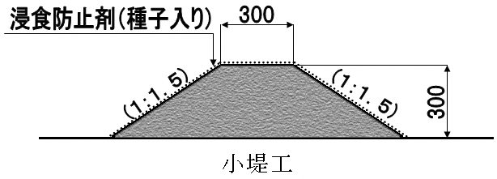

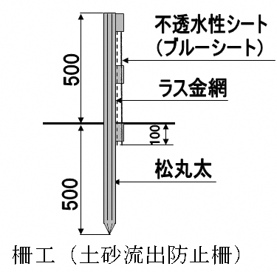
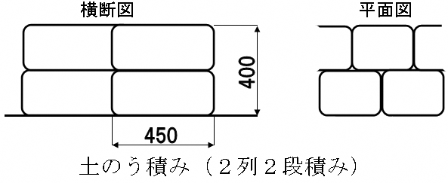

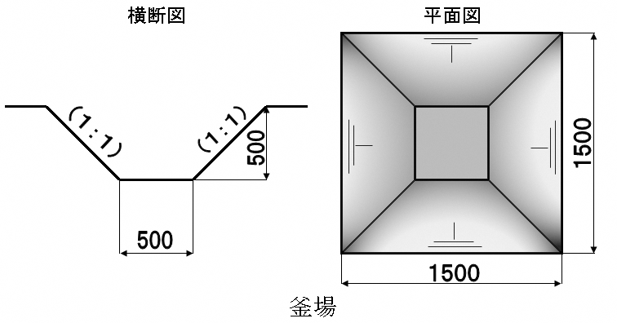
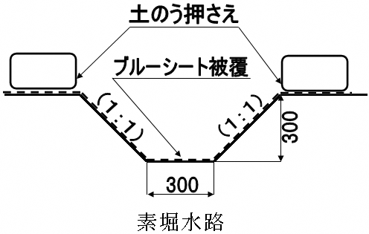

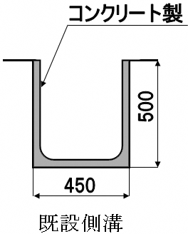
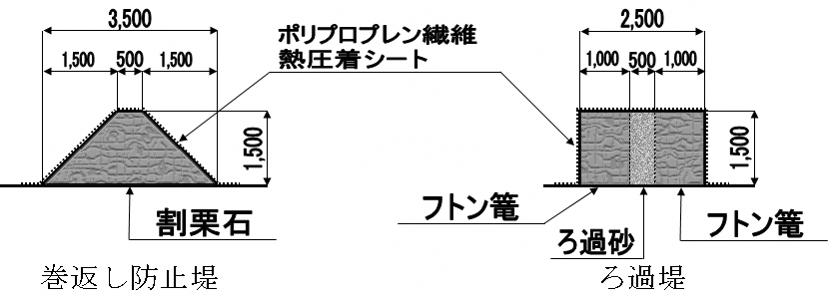

沈殿池などの濁水処理装置は、構造図の記載に加えて、容量計算式の記載も必要です。【別紙参照】

濁水処理装置
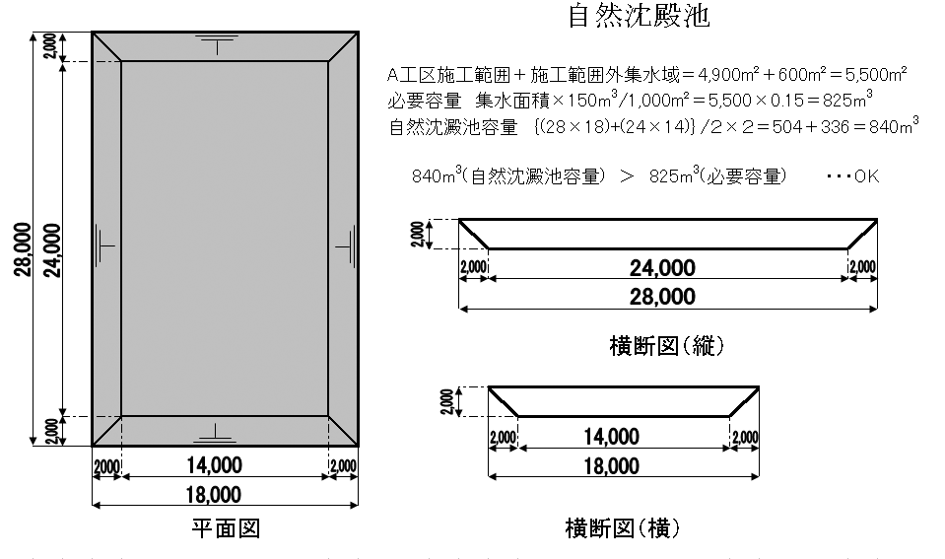
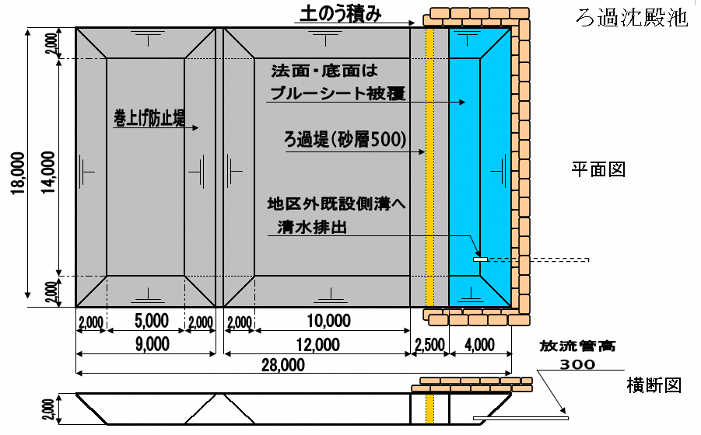
赤土等流出防止施設の構造図（濁水処理装置）
事業現場からの排出水は浮遊物質量（ＳＳ）200ppm(㎎/ℓ)以下にしなければなりません。
上記の基準を満たすために、濁水を処理する装置（最終沈殿及び放流装置）の設置が必要であり、その装置の基準は条例規則で次のとおり定められています。
土工事による裸地面積1,000㎡につき、150㎥以上を確保しなければならない。
この基準を満たしている装置かどうか審査しますので、装置の構造図と容量計算を記載してください。
ろ過式の濁水処理装置も、構造図を記載してください。
凝集剤を用いた濁水処理装置の場合、使用する凝集剤の種類やプラント設備の性能がわかる資料を添付してください。
ろ過式・凝集剤を用いた濁水処理装置も、容量計算が必要です。
【ろ過（簡易）】、【凝集（簡易）】のシートをご参考ください。

ろ過（簡易）
A
B
濁水貯留施設 容量計算（簡易）
 |  |  |  | h1 = | 2.0 | m |  | ←堤高
 |  |  |  | h2 = | 0.3 | m |  | ←放流管高
L
 |  |  |  | w = | 0.5 | m |  | ←ろ過砂厚
 |  |  |  | L = | 18.0 | m |  | ←ろ過堤(上面)長さ
 |  |  |  | S = | ｛L+(L-h1×2)｝×h1/2
w
 |  |  |  | = | 32.00 | ㎡ |  | ←ろ過堤最終面積
h1
 |  |  |  |  |  | (沈澱池法面勾配は１：１で計算）
h2
 |  |  |  | A = | 0.845 | ha |  | ←集水面積

浸透能 | Qc｡ ＝ | 0.00046×(堤高2－放流高2)／(堤高×砂厚×2)
処理放流量 | Qc ＝ | Qc｡×最終ろ過堤面積

雨水調節容量 | V1 ＝ | (ri - k×rc)×60×ti×f×A／360 |  |  |  |  | （A ※集水面積・単位ha）
降雨強度曲線上の任意 継続時間相当降雨強度 | ri ＝ | a | ＝ | 11,000 |  |  | （a = | 11,000 | )
 |  | tin+b |  | tin+ | 125 |  | （b = | 125 | )
放流量Qcに相当する 降雨強度 | rc ＝ | 360×Qc | ＝ | 360×Qc
 |  | f×A |  | 0.7×A
流出係数 | f ＝ | 0.7 | 放流方式によって定まる係数（ろ過処理) |  |  |  |  | k ＝ | 0.5

１） Qc の算出 | Qc｡ ＝ | 0.00046×(堤高2－放流高2)／(堤高×砂厚×2)
 | ＝ | 0.00046×(2^2－0.3^2)／(2×0.5×2) |  |  |  |  |  | ＝ | 0.00090
 | Qc ＝ | Qc｡×最終ろ過堤面積 ＝ |  |  |  | 0.0009×32 |  | ＝ | 0.0288

２） rc の算出 | rc ＝ | 360×Qc | ＝ | 360×0.0288 |  |  | ＝ | 17.51
 |  | f×A |  | 0.7×0.845

３） ti の算出 | ti ＝ | －125+ 11000×125/（k×rc） |  |  |  | ＝ | 271.29927 | *＝ | 271.30
 |  |  |  |  |  |  |  |  | *ti≦120の場合は、ti=120として算定するものとする（赤土等流出防止対策技術指針（案）,p110）
４） ri の算出 | ri ＝ | a | ＝ | 11,000 |  | ＝ | 11,000 | ＝ | 27.76
 |  | tin+b |  | ti1+ | 125 |  | 271.3+125

５） 雨水調節容量 V1 の算出 | V1 ＝ | (ri - k×rc)×60×ti×f×A／360
 | ＝ | (27.76－0.5×17.51）×60×271.3×0.7×0.845／360 |  |  |  |  |  | ＝ | 508.30

６） 濁水貯留工必要容量 V の算出 | V ＝ | 1.1×V1 | ＝ | 1.1×508.3
 | ＝ | 559.13 | ㎥

７） 沈澱池容量計算 | 容量Ａ部 | （上面）長さ | ＝ | 9.0 |  |  | （底面）長さ | ＝ | 5.0
 | 容量B部 | （上面）長さ | ＝ | 12.0 |  |  | （底面）長さ | ＝ | 10.0
 | （上面）ろ過堤長さ |  | ＝ | 18.0 |  | （底面）ろ過堤長さ |  | ＝ | 14.0
 |  | 深さ（堤高） | ＝ | 2.0 |  |  |  |  | ↑※沈殿池法面勾配を１：１で計算
 | 容量Ａ | Ｖa ＝ | (9×18＋5×14）×2／2 |  |  |  |  | ＝ | 232
 | 容量B | Ｖb ＝ | (12×18＋10×14）×2／2 |  |  |  |  | ＝ | 356
 | 総容量 | Va+Vb ＝ | 232+356 ＝ |  |  | 588 | ㎥ ＞ | 559.13 | ㎥ ・・・OK
※ 計算中、端数を処理してますので、若干の誤差が生じています。

